CMC
Presupuesto de incertidumbre de la medición |  |  | Intervalo o tamaño nominal: |  |  | 0.20 | psi | Capacidad de Medición y Calibración (CMC): |  | 0.1 psi
Campo de calibración: | Presión |  |  |  | Instrumento(s): patrón: |  | Manómetro Digital |  | AG-052
Instrumento, Cantidad o Indicador: | 0
Condiciones Ambientales: | 26 °C |  | 47 % H. R.
Magnitud |  |  | Incertidumbre |  |  |  |  | Coeficientes de Sensibildad | Contribución | Incertidumbre Asociada
Fuente de contribución | Valor | Unidad en | Tipo | Fuente | Distribución | Valor de Incertidumbre estándar | Unidades en | 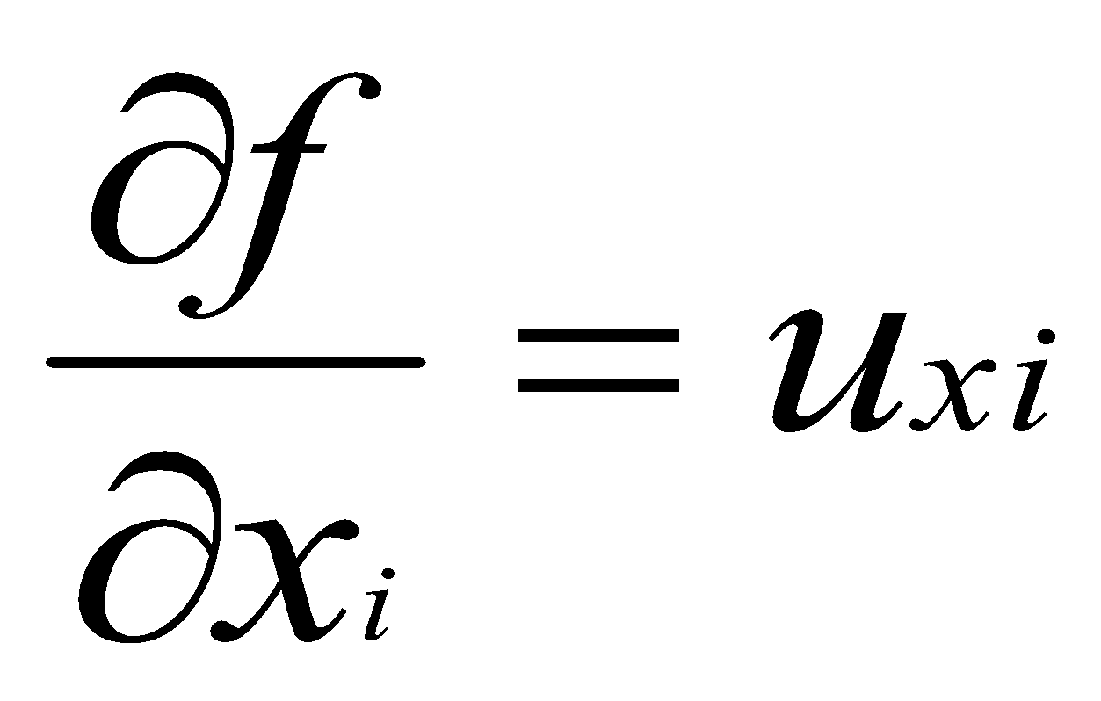 |  | Porcentaje de Impacto
Repetibilidad de las mediciones | 0.0000 | psi | A | Modelo | Normal | 0.0000 | psi | 1 | 0.00000 | 0.00000%
Calibración de Patrón K=2 | 0.0580 | psi | B | Modelo | Normal | 0.0290 | psi | 1 | 0.02900 | 20.10679%
Error calibracion patron | 0.1000 | psi | B | Modelo | Rectangular | 0.0577 | psi | 1 | 0.05774 | 79.69398%
Resolución Instrumento | 0.0100 | psi | B | Modelo | Rectangular | 0.0029 | psi | 1 | 0.00289 | 0.19923%
Histeresis | 0.0000 | psi | A | Modelo | Rectangular | 0.0000 | psi | 1 | 0.00000 | 0.00000%

 |  |  |  |  |  |  | Incertidumbre Combinanda |  | 0.06 psi | 100.0 %
 |  |  |  |  |  |  | Factor de cobertura ( r = 95,45 % ) |  | 2
 |  |  |  |  |  |  | Incertidumbre expandida |  | 0.13 psi
 |  |  |  |  |  |  |  |  | 0.13 psi

